DOCUMENTACIÓN
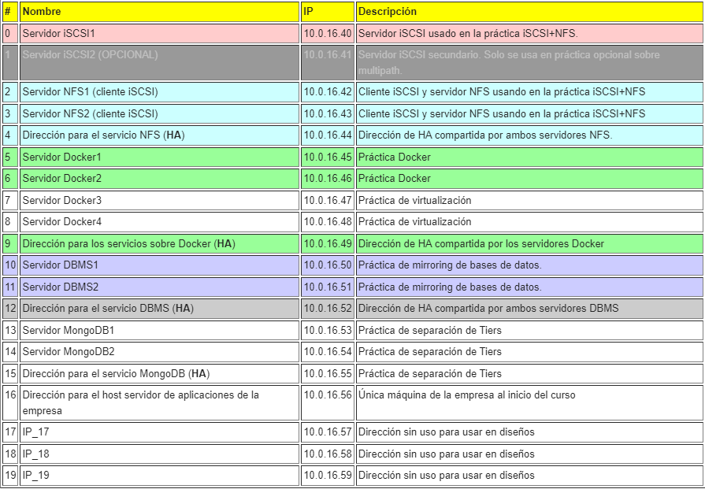
MYSQL
APLICACIÓN | USUARIO | PASSWORD | DIRECCION | ALIAS
WORDPRESS | wordpress | Vc0910$$ | - | %
REPLICACIÓN | repl | Vc0910$$ | - | %
ROOT | root | vc0910$$ | - | %
OWNCLOUD | owncloud | vc0910$$ | - | %

DATOS DE APLICACIONES
APLICACIÓN | DATA PATH | PATH NFS | SCSI TARGET
OWNCLOUD | /var/www/html/owncloud/data | 10.0.16.44:/shared/owncloud | /clusterfs/owncloud
WORDPRESS | /usr/share/wordpress/wp-content | 10.0.16.44:/shared/wordpress | /clusterfs/wordpress
WEKAN | - | - | -
JELLYFIN | /home/jellyfin | 10.0.16.44:/shared/jellyfin | /clusterfs/jellyfin
PORTAINER | - | - | /clusterfs/docker/portainer-ce
DOCKER | - | - | /clusterfs/docker

EJECUCIÓN DE APLICACIONES
APLICACIÓN | MÁQUINA | PUERTO | URL
OWNCLOUD | 10.0.16.56 | 80 | -
WORDPRESS | 10.0.16.45 | 80 | http://10.0.16.45
WEKAN | 10.0.16.45 | 9080 | http://10.0.16.45:9080
JELLYFIN | 10.0.16.56 | 8090 | http://10.0.16.56:8090
PORTAINER | 10.0.16.45 | 9000 | http://10.0.16.45:9000
DOCKER | 10.0.16.45-46 | - | -

